统一界面规则
规则格式 |  | 功能规则

 | UI统一

 | 一级界面

 | 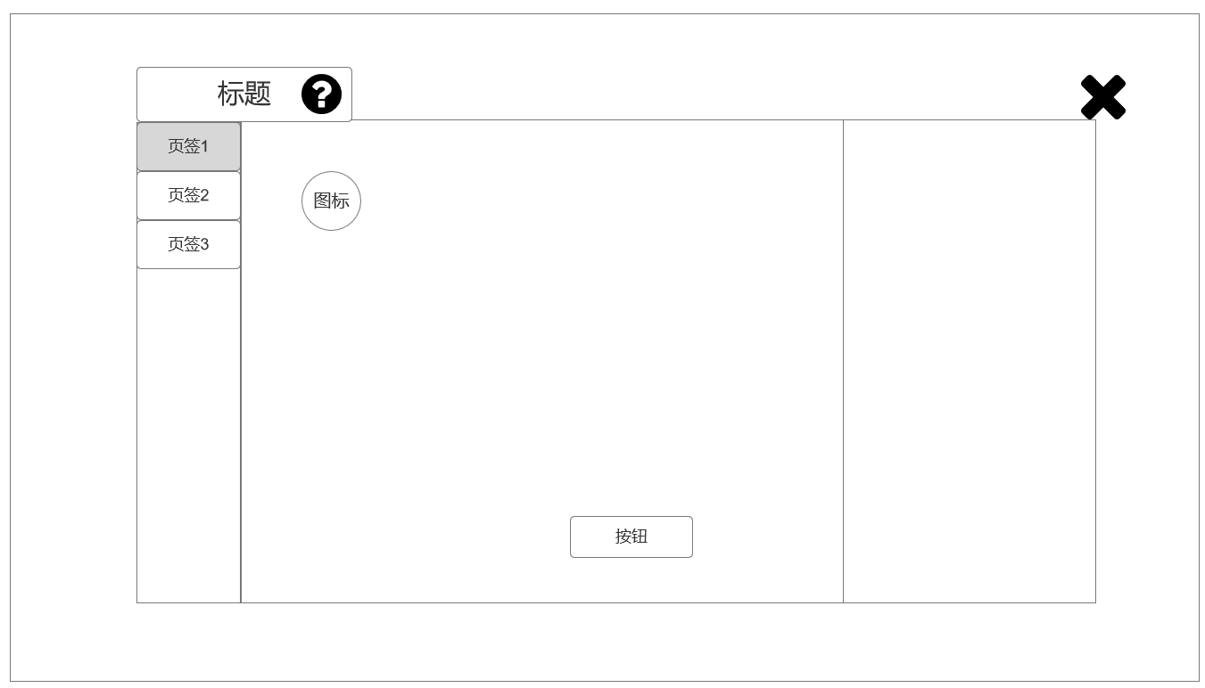

 | 说明界面 |  | 说明界面【美术参考】

 | 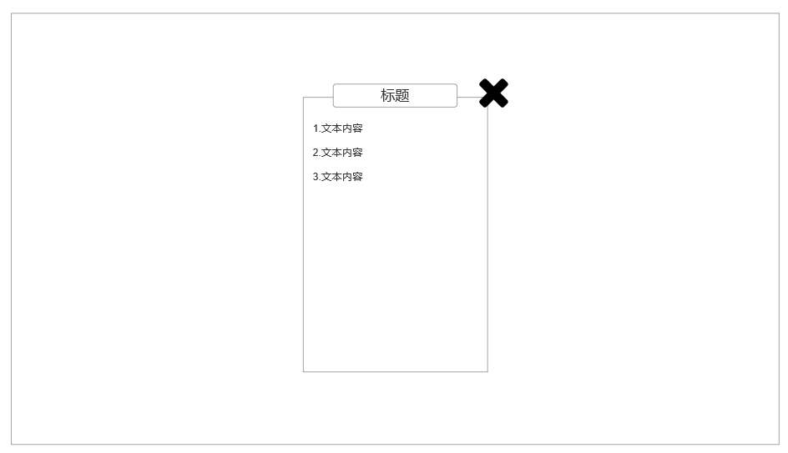 |  | 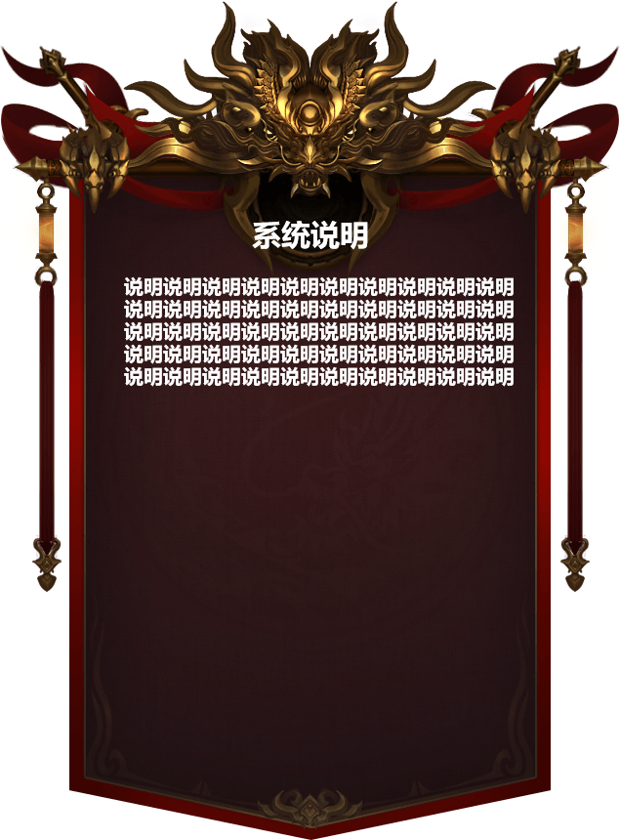

 | 确认界面 |  | 确认界面【美术参考】

 | 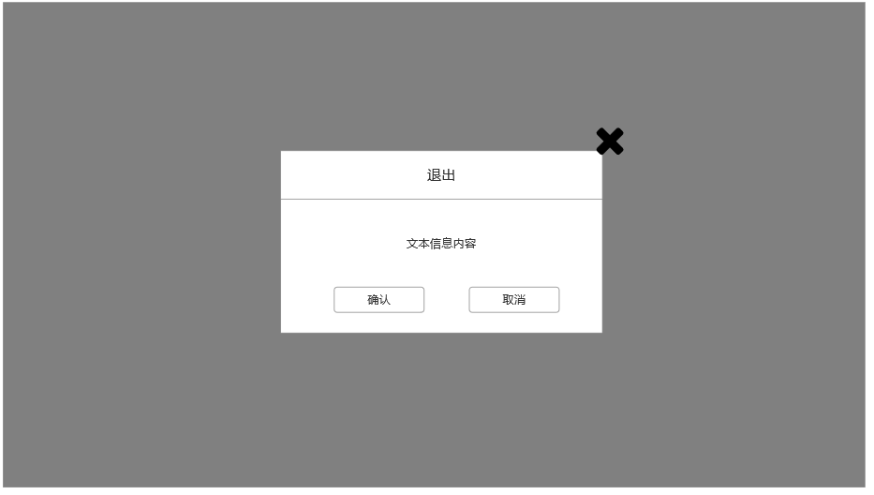 |  | 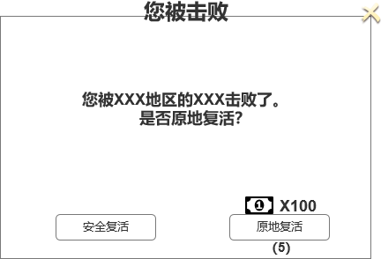

 | 副本信息界面

 | 

 | 副本类结算【胜利】

 | 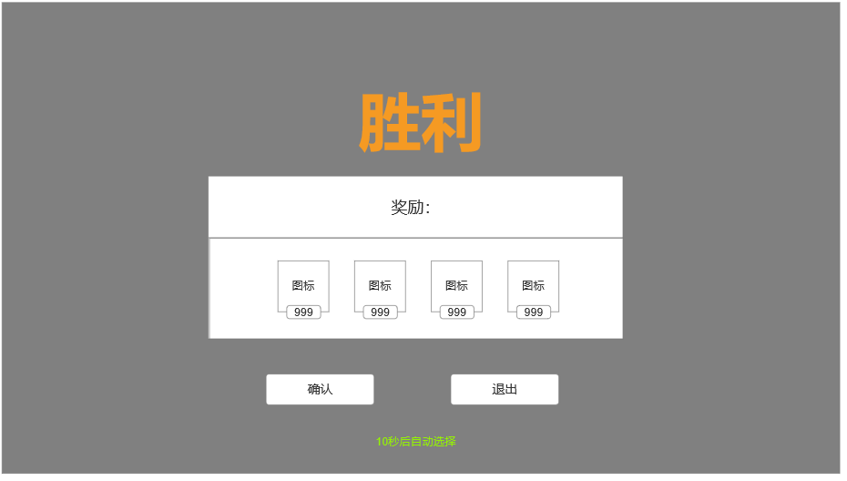

 | 副本类结算【失败】

 | 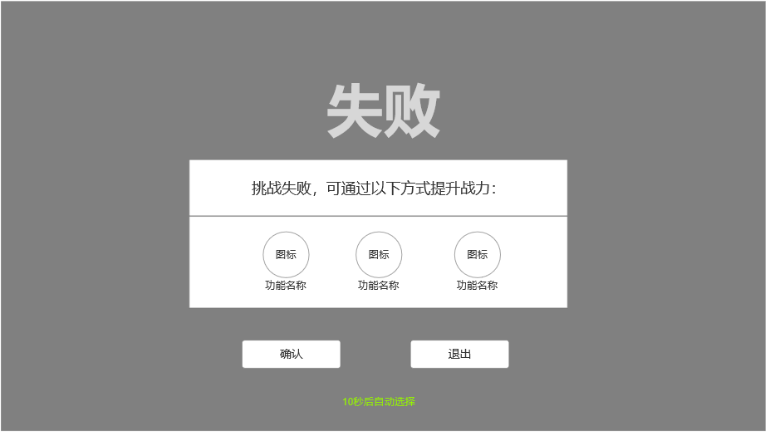

界面&功能
道具相关 |  | 功能规则

 | 思维导图 |  |  | 道具相关分类 及 展示信息需求
 |  |  | 1、 | 基本规则
 | 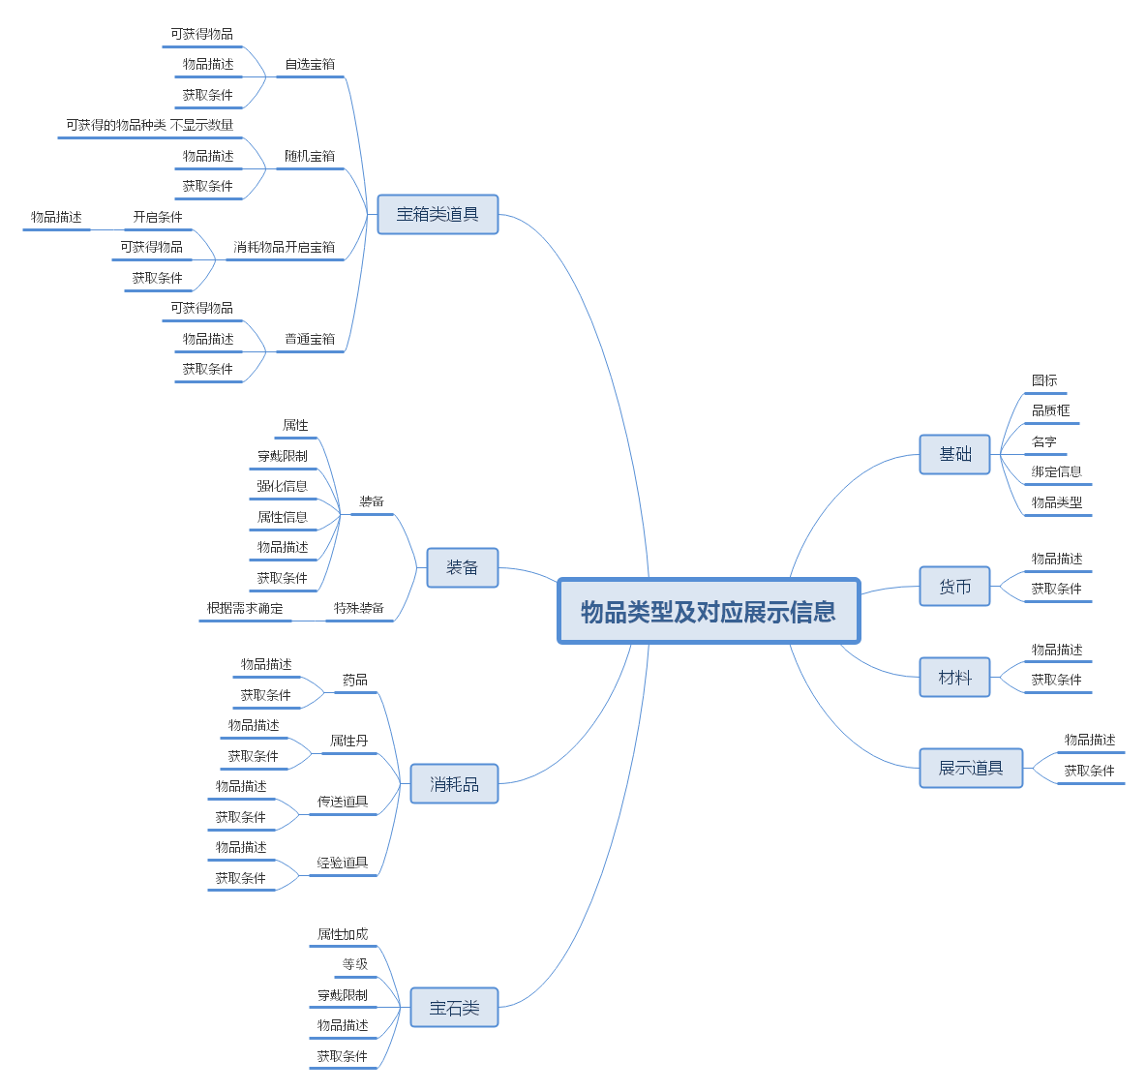 |  | ▶ | 所有的道具均会展示道具的基础信息，为“基础”部分。
 |  |  | ▶ | 道具Tips上展示的信息将根据物品的类型进行处理，不同的道具展示的信息将有所不同。
 |  |  | 2、 | 物品类型
 |  |  | ▶ | 将分为7种大类型，分别为宝箱、消耗品、货币、材料、展示道具、宝石类、装备。
 |  |  | 3、 | 备注
 |  |  | ▶ | 目前基础类型分为该7种道具，后续大致会根据不同功能做延展类型处理。

 | 物品Tips【当前为示例】

5
1
4
3
 | 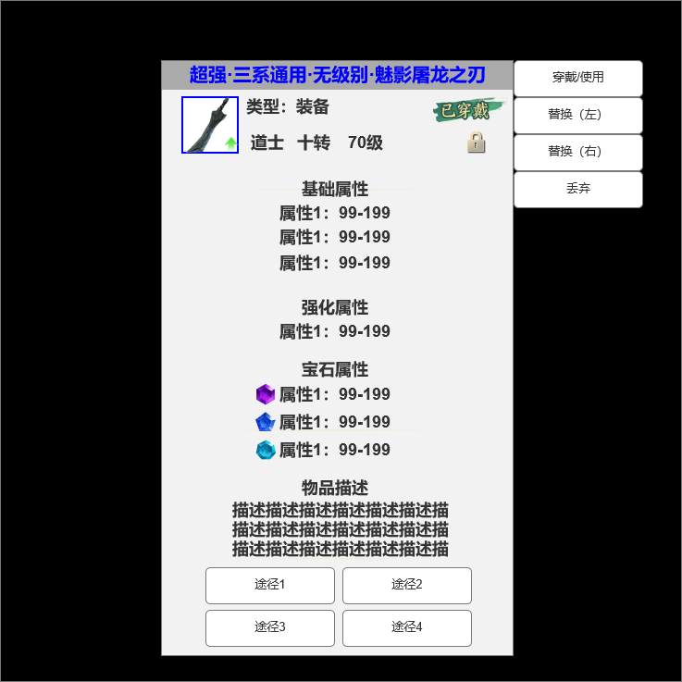 |  | 1、 | 物品名字
 |  |  | ▶ | 为物品名字，需读配置表对应字段。
 |  |  | ▶ | 多种颜色，颜色根据既定品质确定。
 |  |  |  | ▶ | 暂定品质为白、绿、蓝、紫、橙
2
 |  |  | ▶ | 暂定物品需要前缀名，根据规划而定，若需要前缀名则将读取相关配置。
 |  |  | 2、 | 物品图标
 |  |  | ▶ | 读取对应物品图标，图标外侧需对应品质框。
 |  |  |  | ▶ | 品质框需为特效框，共需四个对应绿、蓝、紫、橙。（白色不需要）
 |  |  |  | ▶ | 品质框需做出进阶效果，配置方式读取对应配置。
 |  |  | 3、 | 穿戴标识
 |  |  | ▶ | 当装备已被穿戴时点出对应TIP在该处将显示该标识；若未穿戴则不显示。
 |  |  | 4、 | 绑定标识
 |  |  | ▶ | 当物品已被绑定时则显示该标识；若未绑定则不显示。
6
 |  |  | 5、 | 功能按钮
 |  |  | ▶ | 在该处显示对应功能按钮
 |  |  | ▶ | 不同物品类型将显示不同功能按钮，将根据配置读取。
 |  |  | 6、 | 属性显示
 |  |  | ▶ | 在该处将显示该物品加成的所有属性。
 |  |  |  | ▶ | 显示基础属性、强化属性、宝石属性
 |  |  |  | ▶ | 宝石属性显示需在前方显示缩小的宝石图标。
 |  |  |  | ▶ | 对应属性上方应显示加成属性的类型，如宝石属性、基础属性、强化属性等。
7
 |  |  |  | ▶ | 可上下滑动
 |  |  | 7、 | 物品描述
 |  |  | ▶ | 该区域显示物品描述，为文本内容，需支持字体变色、斜体等（HTML语言）。
 |  |  | 8、 | 获取途径
 |  |  | ▶ | 该处显示物品的获取途径，获取途径为按钮，点击将跳转至对应功能界面。

8

 | 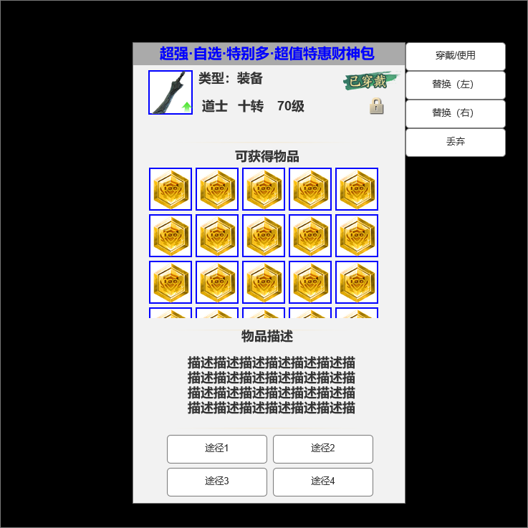 |  | 1、 | 只显示上方未展示内容。
 |  |  | 2、 | 物品Tips长度需随内容量增长或缩短。
 |  |  | 3、 | 奖励内容
 |  |  | ▶ | 该处为宝箱类型物品显示，需显示可获得内容。

3

 | 物品掉落展示【当前为示例】

 | 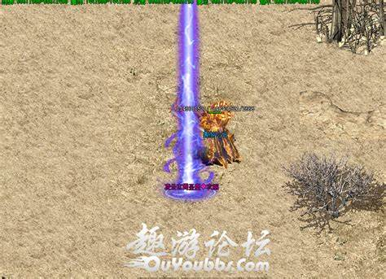
 |  |  | 1、 | 掉落光柱
 |  |  | ▶ | 部分物品掉落在地图上会呈现光柱效果，需根据配表实现。
 |  |  | 2、 | 掉落图标
 |  |  | ▶ | 物品掉落在地图上图标展示同ICONID

 | 美术参考

 | 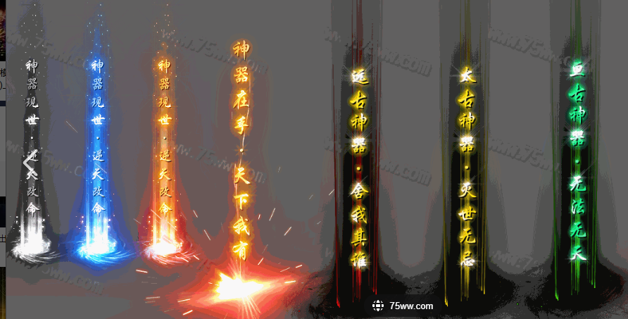 |  | 1、 | 需求
 |  |  | ▶ | 共需要八个，需做出进阶效果。
 |  |  | ▶ | 颜色：蓝、紫、金、橙，每种颜色各两个。

杂项
杂项 |  |  |  | 功能规则

 | 通用按钮（一级、二级功能按钮）【非页签按钮】

 | 未达成条件 |  |  |  | 1、 | 按钮状态
 |  |  |  |  | ▶ | 按钮为功能按钮，共分为三种交互状态，需保持统一性。
 |  |  |  |  | ▶ | 三种状态使用情景与名字相对应。
 |  |  |  |  | ▶ | 三种按钮点击后都有点击缩小的效果，不可交互按钮同样可点击。

 | 以达成条件
 | 

 | 不可交互
 | 

 | 说明界面

 |  |  |  |  | 1、 | 说明界面
 |  |  |  |  | ▶ | 所有二级的说明界面将使用该界面。

 | 快捷使用界面

1
 |  |  |  |  | 部分物品在在获取时在主界面会弹出该界面供快捷使用。
 | 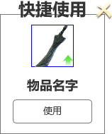 |  |  |  | 1、 | 界面标题
 |  |  |  |  | ▶ | 为普通文本无过多功能。
2
 |  |  |  |  | 2、 | 关闭按钮
 |  |  |  |  | ▶ | 点击该处关闭界面。
3
 |  |  |  |  | 3、 | 物品图标
4
 |  |  |  |  | ▶ | 显示新获取的物品图标，图标右下方显示内容将根据不同物品类型变化。
 |  |  |  |  |  | ▶ | 装备：只有获取到可穿戴且穿戴后有提升的装备才将弹出该界面，此时图标右下方将显示提升箭头。
 |  |  |  |  |  | ▶ | 物品：非装备类物品将在右下方显示数量。
5
 |  |  |  |  | 4、 | 物品名字
 |  |  |  |  | ▶ | 显示对应的物品名字。
 |  |  |  |  | 5、 | 使用按钮
 |  |  |  |  | ▶ | 将根据配表控制按钮上显示的文字。

 | 死亡复活

1
2
 |  |  |  |  | 1、 | 标题
 |  |  |  |  | ▶ | 文本内容，无过多功能。
 |  |  |  |  | 2、 | 关闭按钮
 |  |  |  |  | ▶ | 点击后关闭界面，无过多功能。
 |  |  |  |  | 3、 | 界面内容
 |  |  |  |  | ▶ | 文本内容，无过多功能；该界面需为通用界面，内容上会做其他调整。
3
 |  |  |  |  | 4、 | 安全复活
 |  |  |  |  | ▶ | 点击后返回至主城复活；暂定复活后为满血，可能会根据规划调整。
 |  |  |  |  | 5、 | 原地复活
 |  |  |  |  | ▶ | 点击后消耗对应货币并在原地复活。
 |  |  |  |  |  | ▶ | 当货币不足时点击按钮返还提示。
 |  |  |  |  |  | ▶ | 此处有倒计时，当倒计时归0后自动为“安全复活”。
4
5
 |  |  |  |  |  |  | ▶ | 倒计时暂定为5s，可能会根据规划调整。
 |  |  |  |  |  | ▶ | 消耗货币数量显示：
 |  |  |  |  |  |  | ▶ | 只显示需要消耗的货币数量。
 |  |  |  |  |  |  | ▶ | 若当前货币数量<消耗货币数量时，该数字需为“警告色”
 |  |  |  |  |  |  | ▶ | 若当前货币数量>消耗货币数量时，数字为“安全色”

 | 快捷获取
2
1
 | 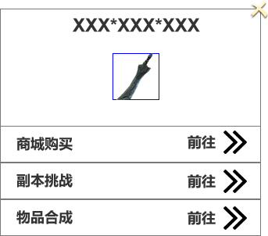 |  |  |  | 1、 | 物品名字
 |  |  |  |  | ▶ | 展示对应的物品名字。
 |  |  |  |  | 2、 | 关闭按钮
 |  |  |  |  | ▶ | 点击关闭该界面。
 |  |  |  |  | ▶ | 按钮点击需要按下效果。
3
 |  |  |  |  | 3、 | 物品图标
 |  |  |  |  | ▶ | 显示对应的物品图标。
4
 |  |  |  |  | ▶ | 点击需弹出物品TIPS界面，弹出位置待定。（暂定为物品图标旁）
 |  |  |  |  | 4、 | 途径栏
 |  |  |  |  | ▶ | 显示对应物品所配置的所有获取途径。
 |  |  |  |  | ▶ | 每条途径栏为单独的可交互特殊按钮，整条都可交互。
 |  |  |  |  | ▶ | 途径栏需展示对应途径的功能名。
 |  |  |  |  | ▶ | 点击对应的途径栏将跳转至对应界面或对应NPC或指定地点位置。

 | 物品展示

2
1
 |  |  |  |  | 1、 | 角标
 |  |  |  |  | ▶ | 需通过调用ITEM的字段配置，配置方法后续与程序协商。
 |  |  |  |  | 2、 | 提升标志
 |  |  |  |  | ▶ | *仅限装备
3
 |  |  |  |  | ▶ | 若当前装备获取后将与已穿戴装备进行对比，若有提升则显示该标识。
 |  |  |  |  | 3、 | 数量显示
 |  |  |  |  |  | 显示可堆叠物品的堆叠数量。

 | 物品展示

1
 |  |  |  |  | 1、 | 信息区域
 | 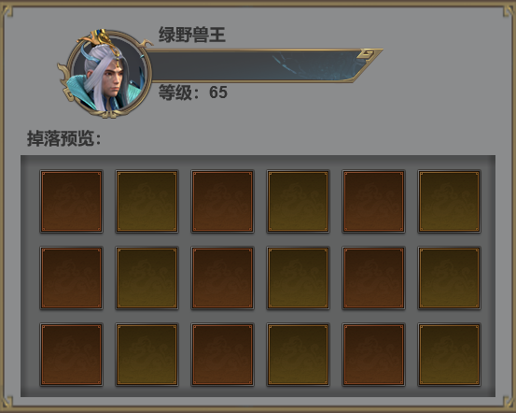 |  |  |  | ▶ | 显示对应目标的头像、名字、等级等对应信息，若有血量需实时变化。
 |  |  |  |  | 2、 | 掉落内容预览区域
 |  |  |  |  | ▶ | 根据掉落种类数量显示，区域随数量扩大缩小。

2

 | 物品展示

 |  |  |  |  | 1、 | 点击特效
 |  |  |  |  | ▶ | 该效果为点击效果。
 |  |  |  |  | ▶ | 触发逻辑为玩家点击屏幕即在点击处显示该效果。

